상품제안서
캔비어글라스 470ml | 상품코드: S26099

 |  |  |  |  |  |  | 02-713-8555 | www.synergygift.co.kr
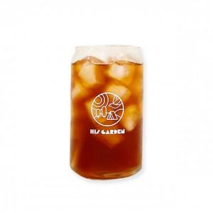 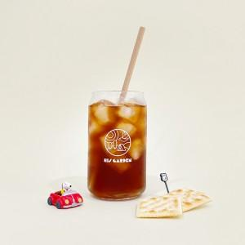 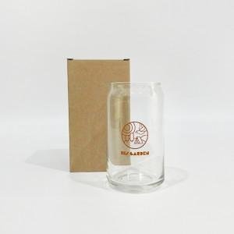

【상세/제작정보】

【인쇄/포장옵션】 | 실크 / 캔비어전용케이스

【공급단가】 | 수량 | 100~ | 500~ | 1,000~ | 3,000~ | 5,000~
*VAT별도 | 단가 | 2,430원 | 2,280원 | 2,210원 | 2,100원 | 2,070원

【상품 URL】 | https://www.synergygift.co.kr:443/src/goods_detail.php?gdno=26099

